4.Распределение тестовых баллов
4. Диаграмма распределения тестовых баллов по предмету в 2020 г. По запросу, на основе данных из ФИС, формируется информация о количестве участников ЕГЭ, имеющих действующий результат по данному учебному предмету, получивших определенный тестовый балл.
 | Русский язык
Минимальное количество
баллов ЕГЭ, необходимое
для поступления в ВУЗ
Минимальное количество
баллов ЕГЭ, необходимое
для получения аттестата

Минимальное количество
баллов ЕГЭ, необходимое
для поступления в ВУЗ
 | Математика профильная
 | 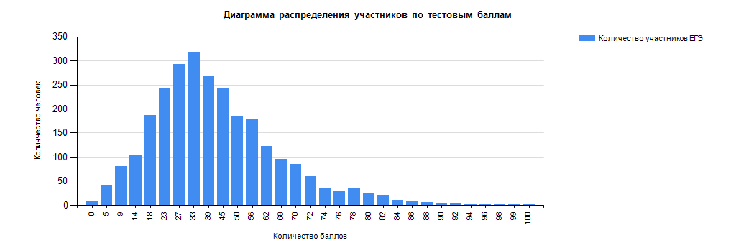

Минимальное количество
баллов ЕГЭ, необходимое
для поступления в ВУЗ
 | Литература
 | 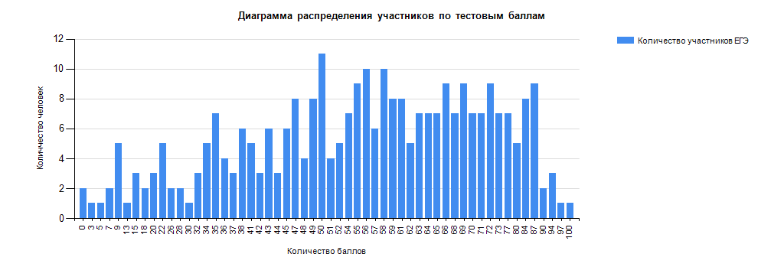

Минимальное количество
баллов ЕГЭ, необходимое
для поступления в ВУЗ
 | Информатика и ИКТ
 | 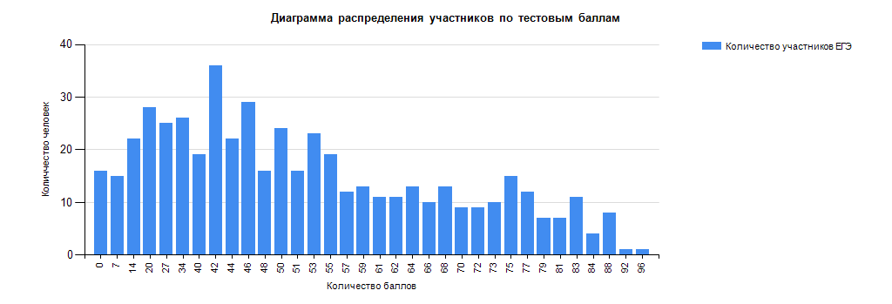

Минимальное количество
баллов ЕГЭ, необходимое
для поступления в ВУЗ
 | Физика
 | 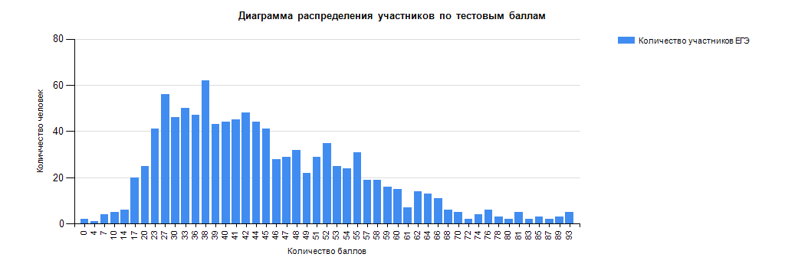

Минимальное количество
баллов ЕГЭ, необходимое
для поступления в ВУЗ
 | Химия
 | 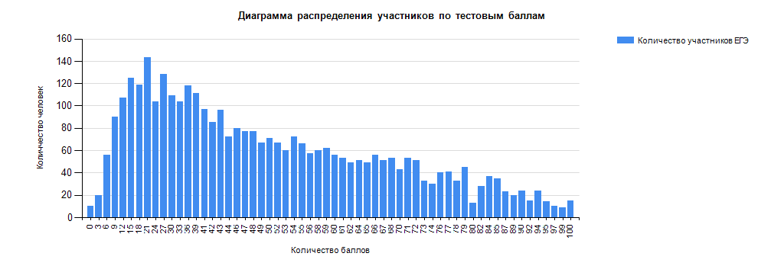

Минимальное количество
баллов ЕГЭ, необходимое
для поступления в ВУЗ
 | Биология
 | 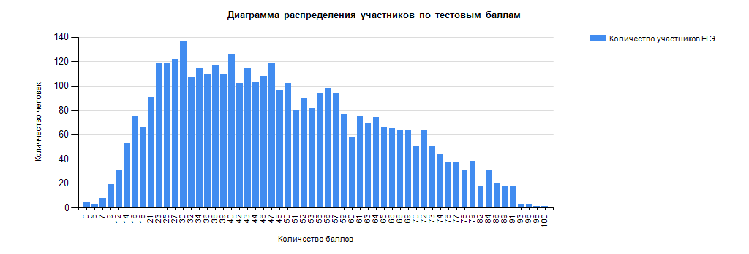

Минимальное количество
баллов ЕГЭ, необходимое
для поступления в ВУЗ
 | Обществознание
 | 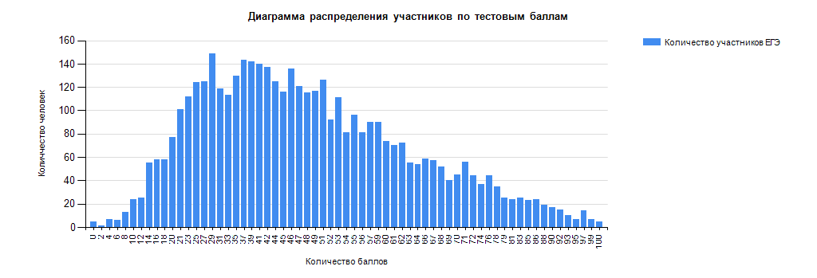

Минимальное количество
баллов ЕГЭ, необходимое
для поступления в ВУЗ
 | История
 | 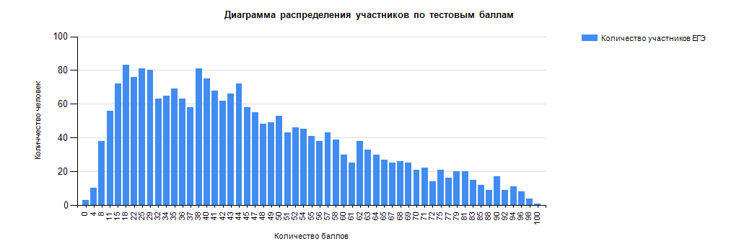

Минимальное количество
баллов ЕГЭ, необходимое
для поступления в ВУЗ
 | География
 | 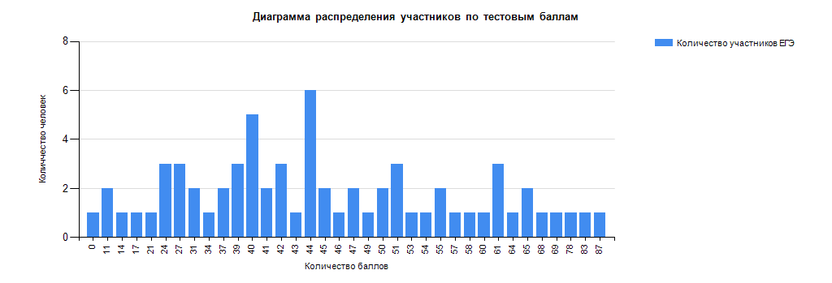

Минимальное количество
баллов ЕГЭ, необходимое
для поступления в ВУЗ
 | Английский язык
 | 